Sheet1
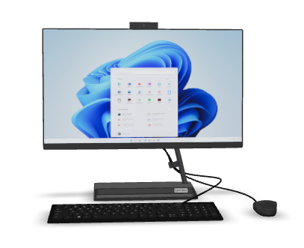
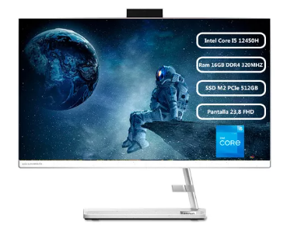
 |  | FICHA TÉCNICA |  |  | FICHA TÉCNICA
 | LENOVO IDEA CENTRE AIO 3 (Alkosto) |  |  | Lenovo AIO Core i5 12450H (Mercado libre)
 |  |  | ESPECIFICACIONES TECNICAS |  |  | ESPECIFICACIONES TECNICAS
 |  |  | PANTALLA: Pantalla LED de 23.8 pulgadas |  |  | PANTALLA: Fhd (1920x1080)
 |  |  | TECLADO:Teclado con cable USB, diseño estándar. |  |  | TECLADO:Teclado con cable USB, diseño estándar.
 |  |  | MOUSE:Cable USB. |  |  | MOUSE:Cable USB
 |  |  | TARJETTA DE VIDEO:AMD Radeon Vega 3 |  |  | TARJETTA DE VIDEO:Gráficos Intel Iris Xe
 |  |  | TAJETA DE RED:Wi-Fi,Bluetooth,Ethernet |  |  | TAJETA DE RED:Wi-Fi, Bluetooth, Ethernet
 |  |  | TARJETA MADRE:Específico para Lenovo AIO 3 |  |  | TARJETA MADRE:No se especifica
 |  |  | LECTOR CD:No incluye lector de CD/DVD. |  |  | LECTOR CD:No incluye
 |  |  | PROCESADOR:AMD Ryzen 3 3250U |  |  | PROCESADOR:Intel Core i5-12450H
 |  |  | DISCO DURO: SSD de 256GB |  |  | DISCO DURO: SSD 512GB
 |  |  | MEMORIA RAM:8 GB |  |  | MEMORIA RAM:16GB DDR4
 |  |  | PRECIO:$2.099.000 |  |  | PRECIO:$2.183.988
SOFTWARE |  |  | ADICIONALES | SOFTWARE |  | ADICIONALES
SOFTWARE DE INTERNET:Navegadores: Microsoft Edge (preinstalado en Windows). Opción de instalar otros como Google Chrome o Firefox. |  |  | Cámara web: Incorporada con cubierta de privacidad. Altavoces: Estéreo integrados. Puertos: 2 x USB 2.0 2 x USB 3.2 Gen 1 1 x HDMI (salida) 1 x Combo Jack (auriculares/micrófono). | SOFTWARE DE INTERNET:Chrome, Edge (preinstalados) |  | Diseño: Todo en uno Conexiones: USB, HDMI, posiblemente DisplayPort Audio: Altavoces integrados, micrófono Cámara web: Integrada Fuente de alimentación: 110V
ANTIVIRUS:Prueba gratuita de Microsoft Defender o McAfee |  |  |  | ANTIVIRUS:Windows Defender (preinstalado)
SISTEMA OPERATIVO:Windows 11 Home |  |  |  | SISTEMA OPERATIVO:Windows 11 Inicio
SOFTWARE DE APLICACION:Aplicaciones básicas de Microsoft |  |  |  | SOFTWARE DE APLICACION:Microsoft Office

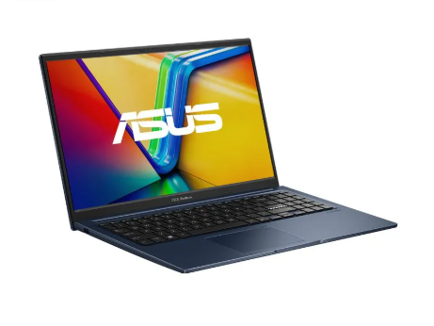
 |  | FICHA TÉCNICA
Asus Vivobook 15.6" X1504Za-Nj1196W(Olimpica)
 |  |  | ESPECIFICACIONES TECNICAS
 |  |  | PANTALLA:15.6 pulgadas, FHD (1920x1080)
 |  |  | TECLADO:Tamaño completo
 |  |  | MOUSE:Incluido
 |  |  | TARJETTA DE VIDEO:Intel Iris Xe Graphics
 |  |  | TAJETA DE RED: Wi-Fi , Bluetooth
 |  |  | TARJETA MADRE:No se especifica
 |  |  | LECTOR CD:No incluye
 |  |  | PROCESADOR:Intel Core i5-12450H
 |  |  | DISCO DURO:SSD 512GB NVMe
 |  |  | MEMORIA RAM:16GB DDR4
 |  |  | PRECIO:$ 2.106.957
SOFTWARE |  |  | ADICIONALES
SOFTWARE DE INTERNET:Chrome, Edge (preinstalados) |  |  | GHHGM
ANTIVIRUS:No incluido
SISTEMA OPERATIVO:Windows 11 Home
SOFTWARE DE APLICACION:Cualquiera con Microsoft Office

